Penghitungan Dana Amil
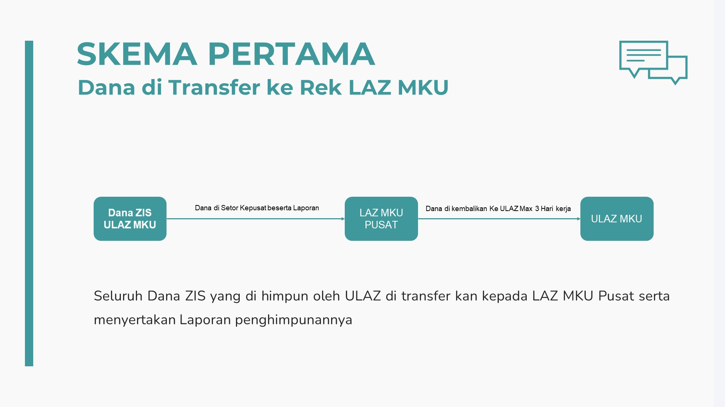
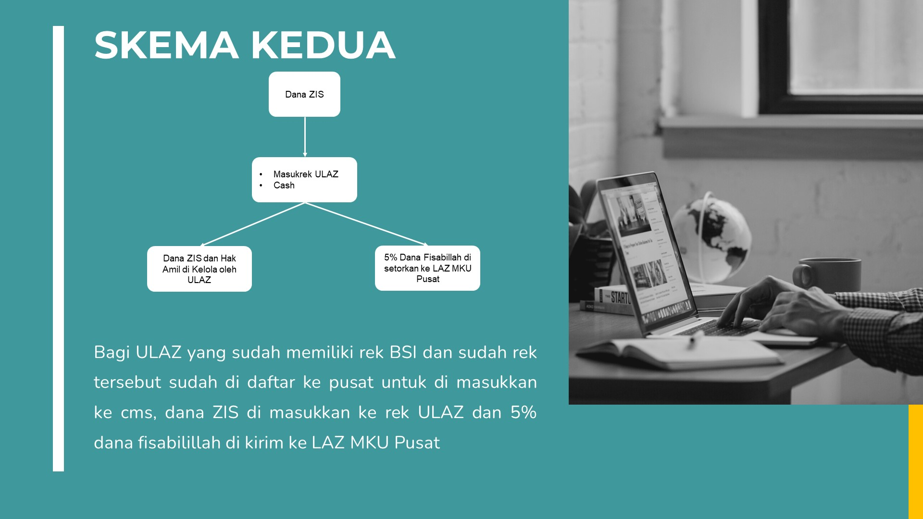
Bulan | ZAKAT |  |  |  | INFAQ BEBAS, DSKL, CSR, & HIBAH |  |  |  | INFAQ TERIKAT, QURBAN |  |  |  | Total Fisabilillah (ZIS)
 | Penghimpunan | Dana Amil (12,5%) | Pentasharufan | Fisabilillah 5% (LAZ MKU) | Penghimpunan | Dana Amil (20%) | Pentasharufan | Fisabilillah 5% (LAZ MKU) | Penghimpunan | Dana Amil (10%) | Pentasharufan | Fisabilillah 0% (LAZ MKU)
Januari | Rp190,000 | Rp23,750 | Rp166,250 | Rp8,313 | Rp7,655,400 | Rp1,531,080 | Rp6,124,320 | Rp306,216 | Rp18,466,500 | Rp1,846,650 | Rp16,619,850 | Rp- | Rp314,529
Februari | Rp- | Rp- | Rp- | Rp- | Rp13,015,300 | Rp2,603,060 | Rp10,412,240 | Rp520,612 | Rp11,105,291 | Rp1,110,529 | Rp9,994,762 | Rp- | Rp520,612
Maret | Rp1,000,000 | Rp125,000 | Rp875,000 | Rp43,750 | Rp5,509,300 | Rp1,101,860 | Rp4,407,440 | Rp220,372 | Rp30,558,593 | Rp3,055,859 | Rp27,502,734 | Rp- | Rp264,122
April | Rp- | Rp- | Rp- | Rp- | Rp- | Rp- | Rp- | Rp- | Rp- | Rp- | Rp- | Rp- | Rp-
Mei | Rp- | Rp- | Rp- | Rp- | Rp- | Rp- | Rp- | Rp- | Rp- | Rp- | Rp- | Rp- | Rp-
Juni | Rp- | Rp- | Rp- | Rp- | Rp- | Rp- | Rp- | Rp- | Rp- | Rp- | Rp- | Rp- | Rp-
Juli | Rp- | Rp- | Rp- | Rp- | Rp- | Rp- | Rp- | Rp- | Rp- | Rp- | Rp- | Rp- | Rp-
Agustus | Rp- | Rp- | Rp- | Rp- | Rp- | Rp- | Rp- | Rp- | Rp- | Rp- | Rp- | Rp- | Rp-
September | Rp- | Rp- | Rp- | Rp- | Rp- | Rp- | Rp- | Rp- | Rp- | Rp- | Rp- | Rp- | Rp-
Oktober | Rp- | Rp- | Rp- | Rp- | Rp- | Rp- | Rp- | Rp- | Rp- | Rp- | Rp- | Rp- | Rp-
November | Rp- | Rp- | Rp- | Rp- | Rp- | Rp- | Rp- | Rp- | Rp- | Rp- | Rp- | Rp- | Rp-
Desember | Rp- | Rp- | Rp- | Rp- | Rp- | Rp- | Rp- | Rp- | Rp- | Rp- | Rp- | Rp- | Rp-
 |  |  |  |  |  |  |  |  |  |  |  |  | Rp1,099,263

Total Fisabilillah = Jumlah yang dikirimkan ke rekening Yayasan MKU Pusat
Contoh = | Rp277,593

BSI 8887654318 a/n YAYASAN MEMBANGUN KELUARGA UTAMA

